存储格式
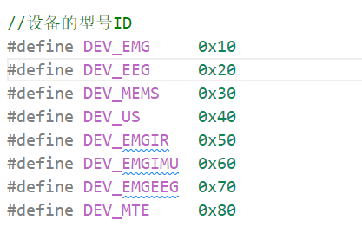
数据格式
头信息 | 未定 |  |  | HEAD
数据 |  | 设备数量 | 设备数据长度 | +
 | EMG |  |  | EMG
 | EEG |  |  | EEG
 | MEMS |  |  | MEMS
 | US |  |  | US
 | EMG_IR |  |  | EMG_IR
 | EMG_IMU |  |  | EMG_IMU
 | EMG_EEG |  |  | EMG_EEG
 | MTE |  |  | MTE

sd card 数据保存 | 8GB容量 | 单位是块（通常512字节）
EMG | 0-2GB | 0-4000000
IMU | 2-3GB | 4000000-6000000

